Planilha1
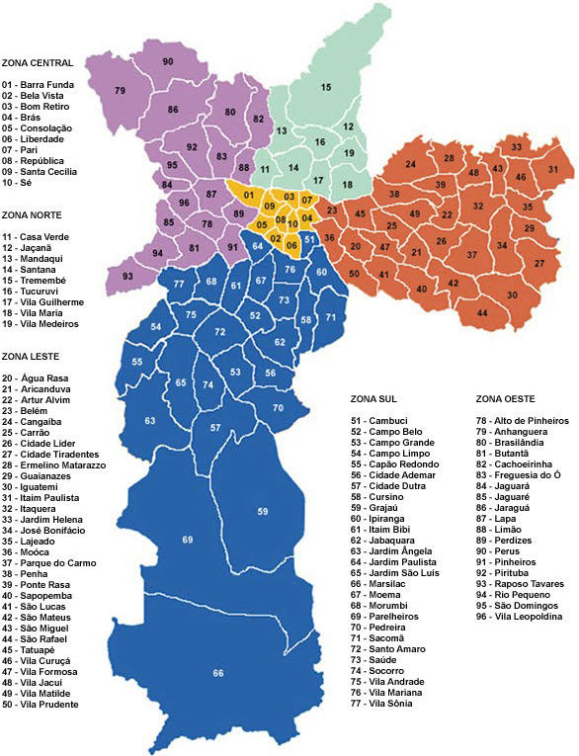
R$ 20.00 | R$ 30.00 | R$ 40.00 | R$ 50.00 | R$ 60.00 | R$ 70.00 | R$ 80.00 | R$ 100.00 | R$ 120.00 | R$ 150.00
18 | 4 | 1 | 22 | 33 | 27 | 31 | 90 | 69 | 66
 | 7 | 2 | 26 | 34 | 29 | 54 |  | 70
 | 12 | 3 | 28 | 35 | 30 | 55
 | 14 | 5 | 32 | 46 | 59
 | 17 | 6 | 37 | 53 | 63
 | 19 | 8 | 40 | 56 | 72
 | 23 | 9 | 41 | 57 | 79
 |  | 10 | 42 |  | 84
 |  | 11 | 43 |  | 96
 |  | 13 | 44
 |  | 15 | 48
 |  | 16 | 52
 |  | 20 | 58 | OBS.: GUARULHOS 50,00
 |  | 21 | 61 | BARUERI 70,00/CARAPICUIBA
 |  | 24 | 62 | MOGI DAS CRUZES 100,00
 |  | 25 | 67 | FERRAZ DE VASCONCELOS 80,00
 |  | 36 | 68
 |  | 38 | 74
 |  | 39 | 75
 |  | 45 | 77
 |  | 47 | 80
 |  | 49 | 81
 |  | 50 | 82
 |  | 51 | 83
 |  | 60 | 85
 |  | 64 | 92
 |  | 71 | 93
 |  | 73 | 94
 |  | 76 | 95
 |  | 78 | 96
 |  | 87
 |  | 88
 |  | 89
 |  | 91

